Аркуш2
ddddd

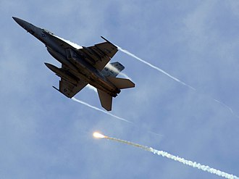

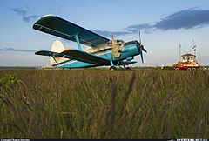

Це фото; автор: Невідомий автор; ліцензія: CC BY-SA

Це фото; автор: Невідомий автор; ліцензія: CC BY-SA

